Sheet1
상품 위탁판매 제안서 양식 _ 메이저월드 |  |  |  |  |  |  |  |  |  | 무료배송 기준 | http://golping.golfzon.com/ |  |  | 필히 네이버 url 전달주세요
제안일 | 업체명 | 이미지 | 상품명 | 옵션 | 재고 | 메이저월드 공급가 (VAT포함) | 소비자가 | 메이저월드 판매가 (VAT포함) | 인터넷 지도가 | 배송비 | 골핑 최저가 | 골핑url | 온라인 최저가 | 최저가(네이버 지식쇼핑)URL
2022-03-22 | 예시 | 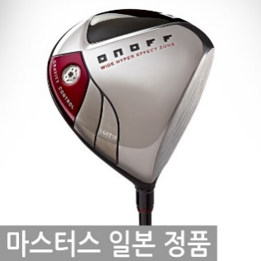 | 마스터스정품 다이와 온오프 MP-514 드라이버 남 | 10도 R | 15 | 375,000 | 770,000 | 500,000 | 650,000 | 무료 | 550,000 | http://golping.golfzon.com/product/product/productDetail.do?good_no=100156439&ctg_no=10201 | 609,610 | https://search.shopping.naver.com/search/all.nhn?query=%EB%8B%A4%EC%9D%B4%EC%99%80+%EC%98%A8%EC%98%A4%ED%94%84+MP-514&cat_id=&frm=NVSHATC&=&=&=&=

